MAPA CALOR
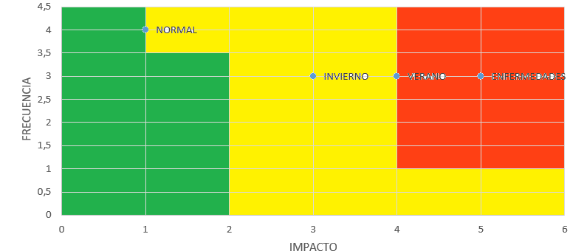
OCURRENCIA | ESCENARIO | IMPACTO | FRECUENCIA
70% | NORMAL | 1 | 4
10% | INVIERNO | 3 | 3
10% | VERANO | 4 | 3
10% | ENFERMEDADES | 5 | 3

 | 1 | INSIGNIFICANTE | 1 | IMPROBABLE
 | 2 | MENOR | 2 | POSIBLE
 | 3 | MODERADO | 3 | OCASIONAL
 | 4 | MAYOR | 4 | PROBABLE
 | 5 | CATASTROFICO | 5 | FRECUENTE

 |  |  | Café | Cardamomo | Citricos | Aguacate | Platano | Gulupa | Hortalizas
 |  | NORMAL | 0% | 0 | 0% | 0% | 0% | 0% | 0%
 |  | INVIERNO | 10% | 10% | 10% | 20% | 10% | 10% | 20%
 |  | VERANO | 30% | 30% | 10% | 15% | 10% | 10% | 20%
 |  | ENFERMEDADES | 10% | 10% | 20% | 20% | 20% | 20% | 20%

